0.Selección de Periodos
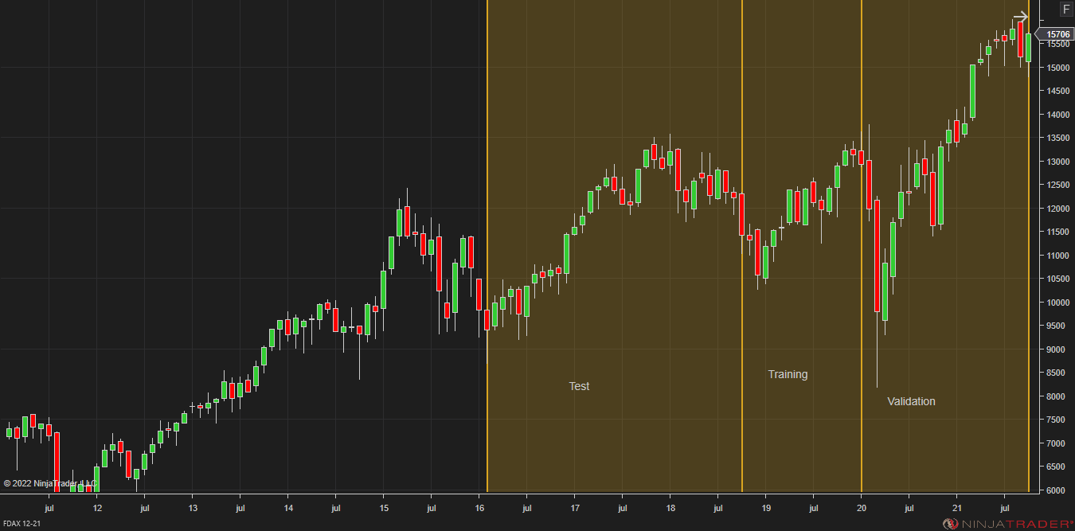
Periodos de diseño
Training | Feb-2016/ Oct-2018
Test | Oct-2018 / Enero-2020
Validation | Ene-2020 / Nov-2021

1.Lógica
EVALUACIÓN DE LA LÓGICA
PASOS REALIZADOS:
1- Análisis de la lógica sobre el periodo de Training.
2- Selección de los parámetros de referencia de la lógica en el Training Period.
3- Se obtienen las estadísticas generales de la estrategia aplicando los parámetros de referencia sobre el Training Period, Test Period y Validation Period.
Nombre del Sistema: |  | STX
Activo |  | FDAX
Time Frame |  | 1 dia
Plantilla utilizada: |  | 0:15 h a 21:00 h CET
Comisiones y deslizamientos: |  | 14,49 euros
Periodos
 | Training | Feb-2016 / Oct-2018
 | Test | Oct-2018 / Ene-2020
 | Validation | Ene-2020 / Nov-2021

La tabla inferior muestra los resultados obtenidos en la optimización con todos los valores de P1.

Net Profit
Instrument | Performance | Parameters | Total net profit | Gross profit | Gross loss | Profit factor | Max. drawdown | Total # of trades | Percent profitable | BMO |  | Clase | Frecuencia
FDAX 12-21 | 002 | 40 | 50125 | 449075 | -398950 | 1.1256423111 | -11875 | 4867 | 0.2564207931 | €10.30 | 55000 | -15000 | 4 | Net Profit |  | Lógica sin filtros en el periodo de Test (P1: 39) |  |  |  | Lógica sin filtros en el periodo de Training (P1: 39) |  |  |  | Lógica sin filtros en el periodo de Validation (P1: 39)
FDAX 12-21 | 002 | 38 | 48825 | 440325 | -391500 | 1.1247126437 | -16800 | 4832 | 0.2582781457 | €10.10 | 50000 | -10000 | 2 |  |  | Performance | All trades | Long trades | Short trades | Performance | All trades | Long trades | Short trades | Performance | All trades | Long trades | Short trades
FDAX 12-21 | 002 | 39 | 48325 | 437800 | -389475 | 1.1240772835 | -14450 | 4761 | 0.25834908633 | €10.15 | 45000 | -5000 | 2 | Media | 15440 | Total net profit | 26995,72 euros | 7057,92 euros | 19937,80 euros | Total net profit | 10961,08 euros | 8915,20 euros | 2045,88 euros | Total net profit | -4603,64 euros | -5579,60 euros | 975,96 euros
FDAX 12-21 | 002 | 48 | 41650 | 468850 | -427200 | 1.0974953184 | -27300 | 4990 | 0.250501002 | €8.35 | 40000 | 0 | 2 | Error típico | 3657.7911551 | Gross profit | 432289,60 euros | 238709,96 euros | 193579,64 euros | Gross profit | 221667,36 euros | 123476,52 euros | 98190,84 euros | Gross profit | 441976,68 euros | 234309,72 euros | 207666,96 euros
FDAX 12-21 | 001 | 46 | 39975 | 450125 | -410150 | 1.0974643423 | -17250 | 4818 | 0.25176421752 | €8.30 | 35000 | 5000 | 1 | Mediana | 17200 | Gross loss | -405293,88 euros | -231652,04 euros | -173641,84 euros | Gross loss | -210706,28 euros | -114561,32 euros | -96144,96 euros | Gross loss | -446580,32 euros | -239889,32 euros | -206691,00 euros
FDAX 12-21 | 001 | 41 | 37000 | 433850 | -396850 | 1.0932342195 | -12250 | 4800 | 0.25416666667 | €7.71 | 30000 | 10000 | 2 | Moda | -19800 | Commission | 21329,28 euros | 11742,08 euros | 9587,20 euros | Commission | 9313,92 euros | 5084,80 euros | 4229,12 euros | Commission | 14528,64 euros | 7929,60 euros | 6599,04 euros
FDAX 12-21 | 001 | 37 | 36525 | 434675 | -398150 | 1.0917367826 | -16650 | 4877 | 0.25527988518 | €7.49 | 25000 | 15000 | 4 | Desviación estándar | 21639.784304 | Profit factor | 1.07 | 1.03 | 1.11 | Profit factor | 1.05 | 1.08 | 1.02 | Profit factor | 0.99 | 0.98 | 1
FDAX 12-21 | 001 | 32 | 32675 | 406075 | -373400 | 1.0875066952 | -19375 | 4711 | 0.26236467841 | €6.94 | 20000 | 20000 | 2 | Varianza de la muestra | 468280264.71 | Max drawdown | -16537,68 euros | -19447,16 euros | -11144,88 euros | Max drawdown | -14201,72 euros | -12941,80 euros | -15521,92 euros | Max drawdown | -54415,72 euros | -37660,40 euros | -28116,08 euros
FDAX 12-21 | 001 | 42 | 31850 | 437375 | -405525 | 1.078540164 | -20950 | 4881 | 0.24769514444 | €6.53 | 15000 | 25000 | 1 | Curtosis | -1.0613282547 | Sharpe ratio | 0.21 | 0.1 | 0.21 | Sharpe ratio | 0.23 | 0.16 | 0.03 | Sharpe ratio | -0.11 | -0.1 | -0.03
FDAX 12-21 | 001 | 36 | 30675 | 424425 | -393750 | 1.0779047619 | -23575 | 4826 | 0.25694156651 | €6.36 | 10000 | 30000 | 4 | Coeficiente de asimetría | -0.22686303566 | Sortino ratio | 0.34 | 0.17 | 0.37 | Sortino ratio | 0.51 | 0.23 | 0.05 | Sortino ratio | -0.14 | -0.13 | -0.04
FDAX 12-21 | 001 | 45 | 32075 | 453575 | -421500 | 1.0760972716 | -20175 | 5009 | 0.25394290278 | €6.40 | 5000 | 35000 | 4 | Rango | 71850 | Ulcer index | 0.03 | 0.03 | 0.02 | Ulcer index | 0.02 | 0.02 | 0.02 | Ulcer index | 0.13 | 0.09 | 0.06
FDAX 12-21 | 001 | 33 | 26275 | 406975 | -380700 | 1.0690175992 | -21850 | 4731 | 0.25998731769 | €5.55 | 0 | 40000 | 3 | Mínimo | -21725 | R squared | 0.71 | 0.15 | 0.81 | R squared | 0.05 | 0.2 | 0.05 | R squared | 0.09 | 0.02 | 0.17
FDAX 12-21 | 001 | 50 | 27675 | 442300 | -414625 | 1.0667470606 | -32275 | 4817 | 0.24849491385 | €5.75 | -5000 | 45000 | 1 | Máximo | 50125 | Probability | 13.70% | 28.24% | 16.00% | Probability | 30.49% | 27.88% | 45.06% | Probability | 63.94% | 68.20% | 52.54%
FDAX 12-21 | 001 | 43 | 27625 | 441875 | -414250 | 1.0666867833 | -27625 | 4875 | 0.24779487179 | €5.67 | -10000 | 50000 | 2 | Suma | 540400
FDAX 12-21 | 001 | 47 | 25575 | 445725 | -420150 | 1.0608711175 | -21800 | 4888 | 0.24713584288 | €5.23 | -15000 | 55000 | 1 | Cuenta | 35 | Start date | 2016-02-01 |  |  | Start date | 2018-10-02 |  |  | Start date | 2020-01-01
FDAX 12-21 | 001 | 35 | 20050 | 391550 | -371500 | 1.0539703903 | -21275 | 4581 | 0.26173324602 | €4.38 | -20000 |  | 0 |  |  | End date | 2018-10-01 |  |  | End date | 2020-01-01 |  |  | End date | 2021-11-10
FDAX 12-21 | 001 | 44 | 19675 | 438025 | -418350 | 1.0470299988 | -23375 | 4982 | 0.24708952228 | €3.95 | -25000 | y mayor... | #N/A
SQN
FDAX 12-21 | 001 | 31 | 17200 | 392050 | -374850 | 1.0458850207 | -22075 | 4691 | 0.26199104669 | €3.67 |  | Clase | Frecuencia | SQN |  | Total # of trades | 4761 | 2621 | 2140 | Total # of trades | 2079 | 1135 | 944 | Total # of trades | 3243 | 1770 | 1473
FDAX 12-21 | 001 | 30 | 14125 | 383100 | -368975 | 1.0382817264 | -24150 | 4635 | 0.26343042071 | €3.05 | 2 | -2 | 0 |  |  | Percent profitable | 25.83% | 25.68% | 26.03% | Percent profitable | 26.12% | 26.52% | 25.64% | Percent profitable | 26.49% | 26.05% | 27.02%
FDAX 12-21 | 001 | 28 | 14700 | 406450 | -391750 | 1.0375239311 | -30200 | 4755 | 0.25993690852 | €3.09 | 1.6 | -1.6 | 0 | Media | 0.58226983822 | # of winning trades | 1230 | 673 | 557 | # of winning trades | 543 | 301 | 242 | # of winning trades | 859 | 461 | 398
FDAX 12-21 | 001 | 34 | 14175 | 392925 | -378750 | 1.0374257426 | -23750 | 4619 | 0.26326044598 | €3.07 | 1.2 | -1.2 | 0 | Error típico | 0.14773197774 | # of losing trades | 3531 | 1948 | 1583 | # of losing trades | 1536 | 834 | 702 | # of losing trades | 2384 | 1309 | 1075
FDAX 12-21 | 000 | 49 | 13075 | 438650 | -425575 | 1.0307231393 | -33175 | 4934 | 0.25010133766 | €2.65 | 0.8 | -0.8 | 3 | Mediana | 0.73463821275 | # of even trades | 0 | 0 | 0 | # of even trades | 0 | 0 | 0 | # of even trades | 0 | 0 | 0
FDAX 12-21 | 000 | 27 | 7925 | 419300 | -411375 | 1.0192646612 | -29675 | 4926 | 0.26410881039 | €1.61 | 0.4 | -0.4 | 4 | Moda | #N/A
FDAX 12-21 | 000 | 29 | 5725 | 385625 | -379900 | 1.0150697552 | -30475 | 4716 | 0.26208651399 | €1.21 | 0 | 0 | 3 | Desviación estándar | 0.87399416681
FDAX 12-21 | 000 | 23 | 4800 | 398600 | -393800 | 1.0121889284 | -28300 | 4708 | 0.2735768904 | €1.02 | -0.4 | 0.4 | 3 | Varianza de la muestra | 0.76386580361 | Avg trade | 5,67 euros | 2,69 euros | 9,32 euros | Avg trade | 5,27 euros | 7,85 euros | 2,17 euros | Avg trade | -1,42 euros | -3,15 euros | 0,66 euros
FDAX 12-21 | 000 | 25 | -1075 | 402050 | -403125 | 0.99733333333 | -33025 | 4765 | 0.26841552991 | (€0.23) | -0.8 | 0.8 | 6 | Curtosis | -0.93517248889 | Avg winning trade | 351,45 euros | 354,70 euros | 347,54 euros | Avg winning trade | 408,23 euros | 410,22 euros | 405,75 euros | Avg winning trade | 514,52 euros | 508,26 euros | 521,78 euros
FDAX 12-21 | 000 | 20 | -3325 | 394450 | -397775 | 0.99164100308 | -41225 | 4701 | 0.28334396937 | (€0.71) | -1.2 | 1.2 | 5 | Coeficiente de asimetría | -0.35810169452 | Avg losing trade | -114,78 euros | -118,92 euros | -109,69 euros | Avg losing trade | -137,18 euros | -137,36 euros | -136,96 euros | Avg losing trade | -187,32 euros | -183,26 euros | -192,27 euros
FDAX 12-21 | 000 | 26 | -9175 | 402025 | -411200 | 0.97768725681 | -38375 | 4872 | 0.26272577997 | (€1.88) | -1.6 | 1.6 | 8 | Rango | 2.978112698 | Ratio avg win / avg loss | 3.06 | 2.98 | 3.17 | Ratio avg win / avg loss | 2.98 | 2.99 | 2.96 | Ratio avg win / avg loss | 2.75 | 2.77 | 2.71
FDAX 12-21 | 000 | 24 | -9350 | 394375 | -403725 | 0.97684067125 | -35850 | 4852 | 0.26937345425 | (€1.93) | -2 | 2 | 3 | Mínimo | -1.0537119627
FDAX 12-21 | -001 | 22 | -12600 | 395675 | -408275 | 0.96913844835 | -36350 | 4813 | 0.27695823811 | (€2.62) |  | y mayor... | 0 | Máximo | 1.9244007352 | Max consec winners | 5 | 7 | 5 | Max consec winners | 4 | 5 | 6 | Max consec winners | 5 | 9 | 4
Max Drawdown
FDAX 12-21 | -001 | 21 | -14925 | 399125 | -414050 | 0.96395362879 | -36900 | 4846 | 0.28167560875 | (€3.08) |  | Clase | Frecuencia | Suma | 20.379444338 | Max consec losers | 24 | 20 | 22 | Max consec losers | 21 | 14 | 22 | Max consec losers | 22 | 18 | 20
FDAX 12-21 | -001 | 17 | -16125 | 367925 | -384050 | 0.95801327952 | -45350 | 4606 | 0.28397742076 | (€3.50) | -52000 | -52000 | 0 | Cuenta | 35 | Largest winning trade | 5270,52 euros | 4320,52 euros | 5270,52 euros | Largest winning trade | 4170,52 euros | 3120,52 euros | 4170,52 euros | Largest winning trade | 11745,52 euros | 6895,52 euros | 11745,52 euros
FDAX 12-21 | -001 | 19 | -19800 | 362850 | -382650 | 0.94825558604 | -50600 | 4452 | 0.27964959569 | (€4.45) | -48000 | -48000 | 2 |  | 0 | Largest losing trade | -3054,48 euros | -2829,48 euros | -3054,48 euros | Largest losing trade | -3054,48 euros | -3054,48 euros | -2879,48 euros | Largest losing trade | -6279,48 euros | -5904,48 euros | -6279,48 euros
FDAX 12-21 | -001 | 18 | -19800 | 358975 | -378775 | 0.94772622269 | -45325 | 4413 | 0.27940176751 | (€4.49) | -44000 | -44000 | 2 | Máx DD
FDAX 12-21 | -001 | 15 | -21725 | 336875 | -358600 | 0.93941717791 | -51800 | 4314 | 0.28419100603 | (€5.04) | -40000 | -40000 | 1 |  |  | Avg # of trades per day | 7.3 | 4.02 | 3.28 | Avg # of trades per day | 7.09 | 3.87 | 3.22 | Avg # of trades per day | 7.23 | 3.94 | 3.28
 |  |  |  |  |  |  |  |  |  |  | -36000 | -36000 | 3 | Media | -28155.714286 | Avg time in market | 19,80 min | 23,00 min | 15,88 min | Avg time in market | 18,73 min | 20,61 min | 16,48 min | Avg time in market | 19,64 min | 22,61 min | 16,06 min
 |  |  |  |  |  |  |  |  |  |  | -32000 | -32000 | 4 | Error típico | 1771.0804415 | Avg bars in trade | 0 | 0 | 0 | Avg bars in trade | 0 | 0 | 0 | Avg bars in trade | 0 | 0 | 0
Como podemos ver en los histogramas de la derecha las medianas para el Net Profit, el SQN y el BMO son respectivamente positivas y superiores a 1,00 respectivamente |  |  |  |  |  |  |  |  |  |  | -28000 | -28000 | 4 | Mediana | -27300 | Profit per month | 871,29 euros | 227,80 euros | 643,50 euros | Profit per month | 786,62 euros | 639,80 euros | 146,82 euros | Profit per month | -216,02 euros | -261,81 euros | 45,80 euros
Así mismo podemos comprobar en los análisis paramétricos de resultar el back test en la figura inferior, que la zona más robusta para el mismo donde el drawdown resulta mínimo |  |  |  |  |  |  |  |  |  |  | -24000 | -24000 | 3 | Moda | -20000 | Max time to recover | 337,11 days | 562,99 days | 343,06 days | Max time to recover | 313,85 days | 148,94 days | 381,92 days | Max time to recover | 610,00 days | 610,00 days | 566,98 days
Se encuentra en torno a la región N=38, N=40 |  |  |  |  |  |  |  |  |  |  | -20000 | -20000 | 9 | Desviación estándar | 10477.853194 | Longest flat period | 4,96 days | 4,97 days | 4,97 days | Longest flat period | 5,92 days | 5,93 days | 5,95 days | Longest flat period | 4,94 days | 4,94 days | 5,03 days
 |  |  |  |  |  |  |  |  |  |  | -16000 | -16000 | 4 | Varianza de la muestra | 109785407.56
 |  |  |  |  |  |  |  |  |  |  | -12000 | -12000 | 2 | Curtosis | -0.27041021894 | Avg MAE | 148,05 euros | 146,42 euros | 150,05 euros | Avg MAE | 175,94 euros | 169,23 euros | 184,00 euros | Avg MAE | 239,99 euros | 231,03 euros | 250,76 euros
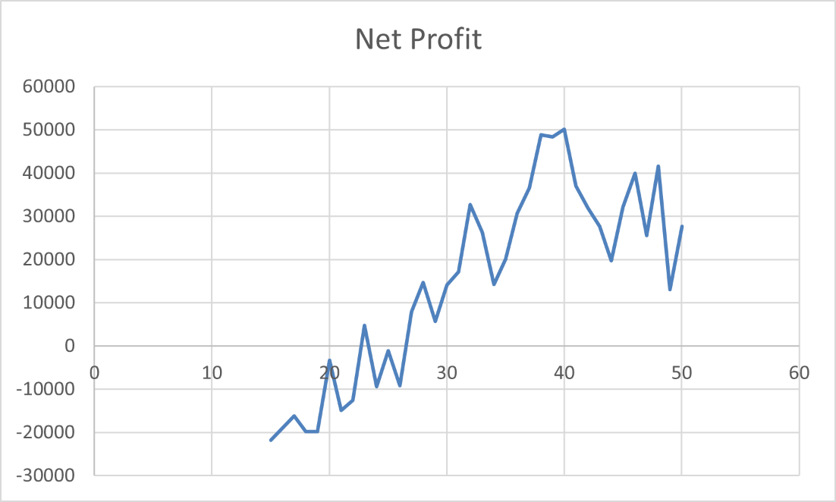
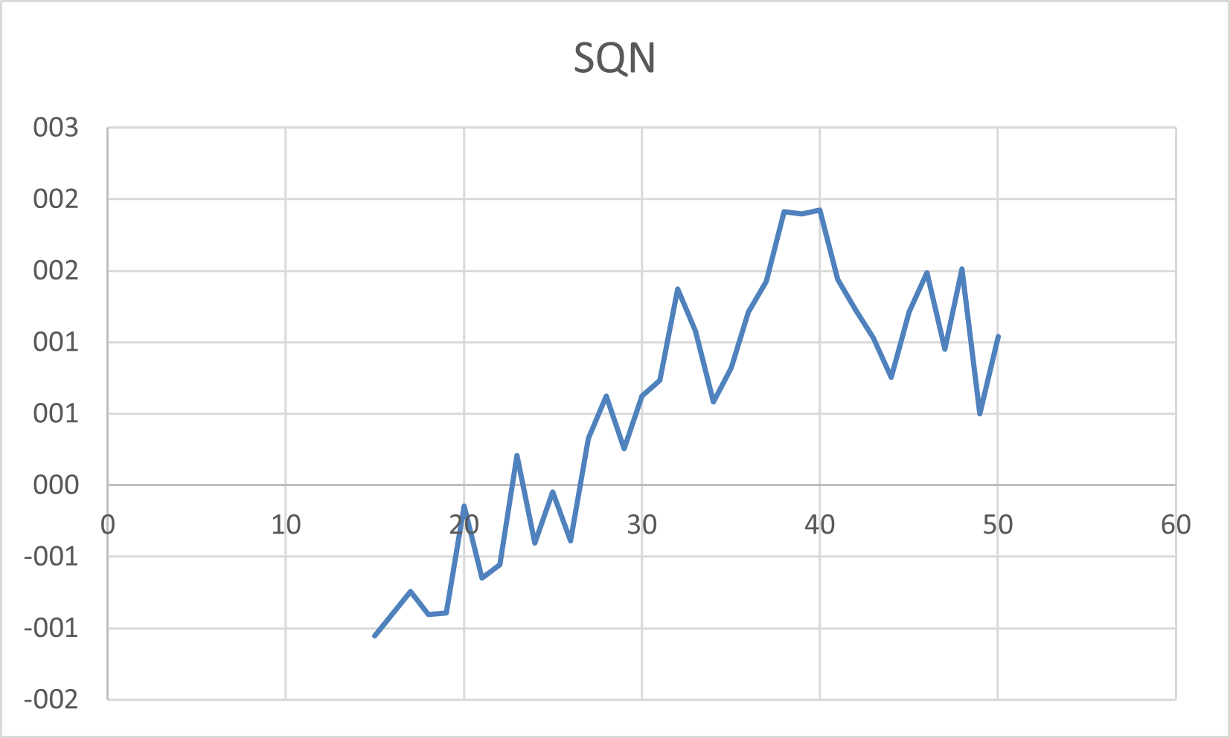
 |  |  |  |  |  |  |  |  |  |  | -8000 | -8000 | 1 | Coeficiente de asimetría | -0.59137551428 | Avg MFE | 275,40 euros | 266,07 euros | 286,83 euros | Avg MFE | 307,01 euros | 305,02 euros | 309,40 euros | Avg MFE | 419,39 euros | 396,95 euros | 446,35 euros
 |  |  |  |  |  |  |  |  |  |  |  | y mayor... | 0 | Rango | 39925 | Avg ETD | 269,73 euros | 263,38 euros | 277,52 euros | Avg ETD | 301,74 euros | 297,17 euros | 307,23 euros | Avg ETD | 420,81 euros | 400,10 euros | 445,69 euros
BMO
 |  |  |  |  |  |  |  |  |  |  |  | Clase | Frecuencia | Mínimo | -51800
 |  |  |  |  |  |  |  |  |  |  | 10.4 | -4.6 | 1 | Máximo | -11875
 |  |  |  |  |  |  |  |  |  |  | 8.9 | -3.1 | 3 | Suma | -985450
 |  |  |  |  |  |  |  |  |  |  | 7.4 | -1.6 | 4 | Cuenta | 35
 |  |  |  |  |  |  |  |  |  |  | 5.9 | -0.1 | 2 | BMO
 |  |  |  |  |  |  |  |  |  |  | 4.4 | 1.4 | 2
 |  |  |  |  |  |  |  |  |  |  | 2.9 | 2.9 | 2 | Media | 3.1598423999
 |  |  |  |  |  |  |  |  |  |  | 1.4 | 4.4 | 6 | Error típico | 0.76775387661
 |  |  |  |  |  |  |  |  |  |  | -0.1 | 5.9 | 4 | Mediana | 3.6665956086
 |  |  |  |  |  |  |  |  |  |  | -1.6 | 7.4 | 4 | Moda | #N/A
 |  |  |  |  |  |  |  |  |  |  | -3.1 | 8.9 | 4 | Desviación estándar | 4.5420931878
 |  |  |  |  |  |  |  |  |  |  | -4.6 | 10.4 | 3 | Varianza de la muestra | 20.630610527
 |  |  |  |  |  |  |  |  |  |  | -6.1 | y mayor... | 0 | Curtosis | -0.99302474359
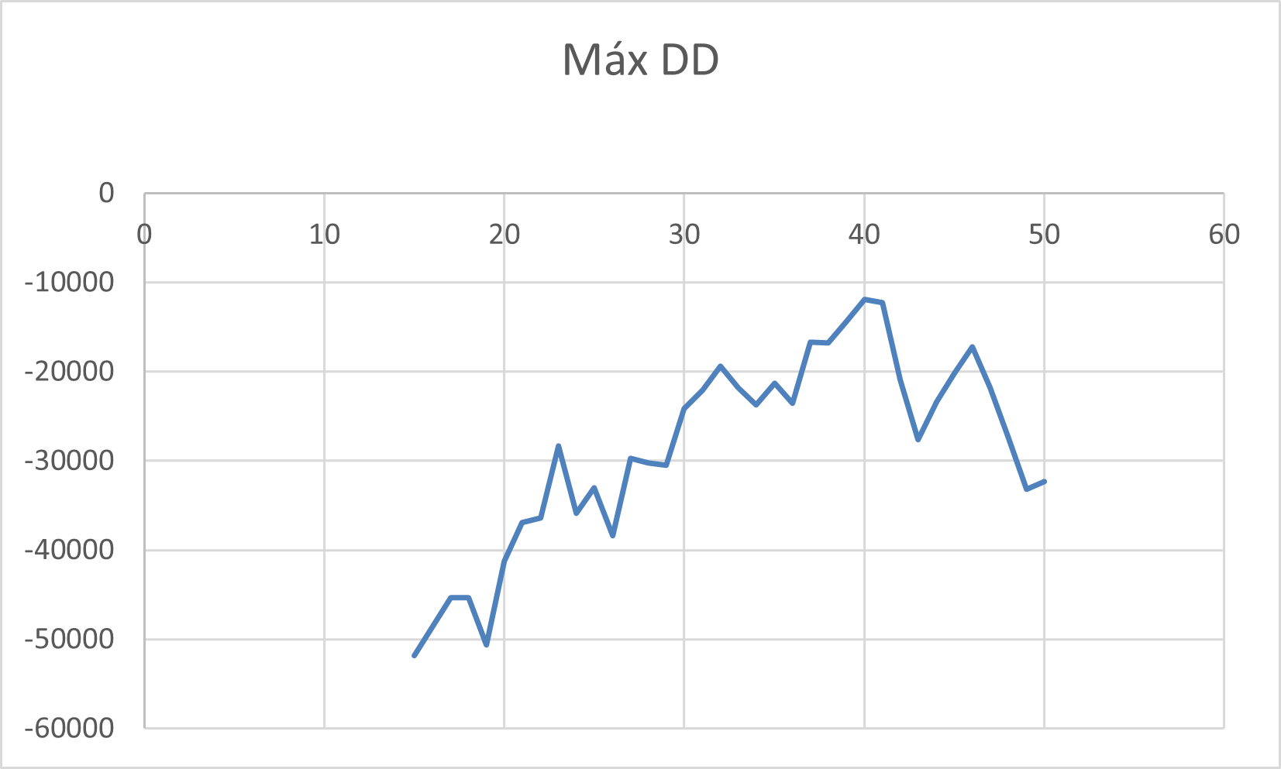
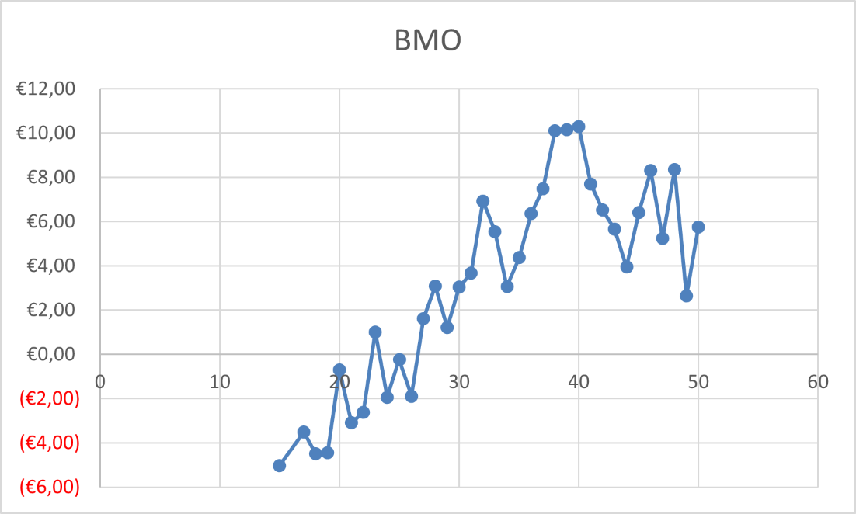
 |  |  |  |  |  |  |  |  |  |  |  |  |  | Coeficiente de asimetría | -0.27935416302
 |  |  |  |  |  |  |  |  |  |  |  |  |  | Rango | 15.334881658
 |  |  |  |  |  |  |  |  |  |  |  |  |  | Mínimo | -5.0359295318
 |  |  |  |  |  |  |  |  |  |  |  |  |  | Máximo | 10.298952127
 |  |  |  |  |  |  |  |  |  |  |  |  |  | Suma | 110.594484
 |  |  |  |  |  |  |  |  |  |  |  |  |  | Cuenta | 35

2. MS1 Stop Loss
EVALUACIÓN DEL FILTRO 1.
PASOS REALIZADOS:
1- Evaluación del potencial del filtro dejando los parámetros de la lógica fijos. (P1:110)
2- Selección de los parámetros de referencia del filtro en el Training Period.
3- Aplicación de la lógica de la estrategia + el filtro sobre el Training Period, Test Period y Validation Period.
Nombre del Sistema: |  | STX
Activo |  | FDAX
Time Frame |  | 1 dia
Plantilla utilizada: |  | 0:15 h a 21:00 h CET
Comisiones y deslizamientos: |  | 14,49 euros
Periodos
 | Training | Feb-2016 / Oct-2018
 | Test | Oct-2018 / Ene-2020
 | Validation | Ene-2020 / Nov-2021

Optimizamos los parámetros del filtro sobre el Test Period

Instrument | Performance | Parameters | Total net profit | Gross profit | Gross loss | Profit factor | Max. drawdown | Total # of trades | Percent profitable | BMO
FDAX 12-21 | 1.8972929506 | 5 | 48325 | 437800 | -389475 | 1.1240772835 | -14450 | 4761 | 0.25834908633 | 10.150178534
FDAX 12-21 | 1.8972929506 | 3 | 48325 | 437800 | -389475 | 1.1240772835 | -14450 | 4761 | 0.25834908633 | 10.150178534 | Lógica + mecanismos de soporte en el periodo de Test (P1: 39. X=2)
FDAX 12-21 | 1.8972929506 | 4 | 48325 | 437800 | -389475 | 1.1240772835 | -14450 | 4761 | 0.25834908633 | 10.150178534 | Performance | All trades | Long trades | Short trades
FDAX 12-21 | 1.8972929506 | 2 | 48325 | 437800 | -389475 | 1.1240772835 | -14450 | 4761 | 0.25834908633 | 10.150178534 | Total net profit | 26995,72 euros | 7057,92 euros | 19937,80 euros
FDAX 12-21 | 1.8972929506 | 7 | 48325 | 437800 | -389475 | 1.1240772835 | -14450 | 4761 | 0.25834908633 | 10.150178534 | Gross profit | 432289,60 euros | 238709,96 euros | 193579,64 euros
FDAX 12-21 | 1.8972929506 | 8 | 48325 | 437800 | -389475 | 1.1240772835 | -14450 | 4761 | 0.25834908633 | 10.150178534 | Gross loss | -405293,88 euros | -231652,04 euros | -173641,84 euros
FDAX 12-21 | 1.8972929506 | 6 | 48325 | 437800 | -389475 | 1.1240772835 | -14450 | 4761 | 0.25834908633 | 10.150178534 | Commission | 21329,28 euros | 11742,08 euros | 9587,20 euros
 |  |  |  |  |  |  |  |  |  |  | Profit factor | 1.07 | 1.03 | 1.11
 |  |  |  |  |  |  |  |  |  |  | Max drawdown | -16537,68 euros | -19447,16 euros | -11144,88 euros
Ningún parámetro destaca por encima de los demás en lo que se refiere a ninguno de los radios Diana. Nos quedaremos con X=2, |  |  |  |  |  |  |  |  |  |  | Sharpe ratio | 0.21 | 0.1 | 0.21
 |  |  |  |  |  |  |  |  |  |  | Sortino ratio | 0.34 | 0.17 | 0.37
 |  |  |  |  |  |  |  |  |  |  | Ulcer index | 0.03 | 0.03 | 0.02
 |  |  |  |  |  |  |  |  |  |  | R squared | 0.71 | 0.15 | 0.81
 |  |  |  |  |  |  |  |  |  |  | Probability | 13.70% | 28.24% | 16.00%

 |  |  |  |  |  |  |  |  |  |  | Start date | 2016-02-01
 |  |  |  |  |  |  |  |  |  |  | End date | 2018-10-01

 |  |  |  |  |  |  |  |  |  |  | Total # of trades | 4761 | 2621 | 2140
 |  |  |  |  |  |  |  |  |  |  | Percent profitable | 25.83% | 25.68% | 26.03%
 |  |  |  |  |  |  |  |  |  |  | # of winning trades | 1230 | 673 | 557
 |  |  |  |  |  |  |  |  |  |  | # of losing trades | 3531 | 1948 | 1583
 |  |  |  |  |  |  |  |  |  |  | # of even trades | 0 | 0 | 0

 |  |  |  |  |  |  |  |  |  |  | Avg trade | 5,67 euros | 2,69 euros | 9,32 euros
 |  |  |  |  |  |  |  |  |  |  | Avg winning trade | 351,45 euros | 354,70 euros | 347,54 euros
 |  |  |  |  |  |  |  |  |  |  | Avg losing trade | -114,78 euros | -118,92 euros | -109,69 euros
 |  |  |  |  |  |  |  |  |  |  | Ratio avg win / avg loss | 3.06 | 2.98 | 3.17

 |  |  |  |  |  |  |  |  |  |  | Max consec winners | 5 | 7 | 5
 |  |  |  |  |  |  |  |  |  |  | Max consec losers | 24 | 20 | 22
 |  |  |  |  |  |  |  |  |  |  | Largest winning trade | 5270,52 euros | 4320,52 euros | 5270,52 euros
 |  |  |  |  |  |  |  |  |  |  | Largest losing trade | -3054,48 euros | -2829,48 euros | -3054,48 euros

 |  |  |  |  |  |  |  |  |  |  | Avg # of trades per day | 7.3 | 4.02 | 3.28
 |  |  |  |  |  |  |  |  |  |  | Avg time in market | 19,80 min | 23,00 min | 15,88 min
 |  |  |  |  |  |  |  |  |  |  | Avg bars in trade | 0 | 0 | 0
 |  |  |  |  |  |  |  |  |  |  | Profit per month | 871,29 euros | 227,80 euros | 643,50 euros
 |  |  |  |  |  |  |  |  |  |  | Max time to recover | 337,11 days | 562,99 days | 343,06 days
 |  |  |  |  |  |  |  |  |  |  | Longest flat period | 4,96 days | 4,97 days | 4,97 days

 |  |  |  |  |  |  |  |  |  |  | Avg MAE | 148,05 euros | 146,42 euros | 150,05 euros
 |  |  |  |  |  |  |  |  |  |  | Avg MFE | 275,40 euros | 266,07 euros | 286,83 euros
 |  |  |  |  |  |  |  |  |  |  | Avg ETD | 269,73 euros | 263,38 euros | 277,52 euros
 |  |  |  |  |  |  |  |  |  |  | Lógica + mecanismos de soporte en el periodo de Training (P1: 39, X=2);
 |  |  |  |  |  |  |  |  |  |  | Performance | All trades | Long trades | Short trades
 |  |  |  |  |  |  |  |  |  |  | Total net profit | 10961,08 euros | 8915,20 euros | 2045,88 euros
 |  |  |  |  |  |  |  |  |  |  | Gross profit | 221667,36 euros | 123476,52 euros | 98190,84 euros
 |  |  |  |  |  |  |  |  |  |  | Gross loss | -210706,28 euros | -114561,32 euros | -96144,96 euros
 |  |  |  |  |  |  |  |  |  |  | Commission | 9313,92 euros | 5084,80 euros | 4229,12 euros
 |  |  |  |  |  |  |  |  |  |  | Profit factor | 1.05 | 1.08 | 1.02
 |  |  |  |  |  |  |  |  |  |  | Max drawdown | -14201,72 euros | -12941,80 euros | -15521,92 euros
 |  |  |  |  |  |  |  |  |  |  | Sharpe ratio | 0.23 | 0.16 | 0.03
 |  |  |  |  |  |  |  |  |  |  | Sortino ratio | 0.51 | 0.23 | 0.05
 |  |  |  |  |  |  |  |  |  |  | Ulcer index | 0.02 | 0.02 | 0.02
 |  |  |  |  |  |  |  |  |  |  | R squared | 0.05 | 0.2 | 0.05
 |  |  |  |  |  |  |  |  |  |  | Probability | 30.49% | 27.88% | 45.06%

 |  |  |  |  |  |  |  |  |  |  | Start date | 2018-10-02
 |  |  |  |  |  |  |  |  |  |  | End date | 2020-01-01

 |  |  |  |  |  |  |  |  |  |  | Total # of trades | 2079 | 1135 | 944
 |  |  |  |  |  |  |  |  |  |  | Percent profitable | 26.12% | 26.52% | 25.64%
 |  |  |  |  |  |  |  |  |  |  | # of winning trades | 543 | 301 | 242
 |  |  |  |  |  |  |  |  |  |  | # of losing trades | 1536 | 834 | 702
 |  |  |  |  |  |  |  |  |  |  | # of even trades | 0 | 0 | 0

 |  |  |  |  |  |  |  |  |  |  | Avg trade | 5,27 euros | 7,85 euros | 2,17 euros
 |  |  |  |  |  |  |  |  |  |  | Avg winning trade | 408,23 euros | 410,22 euros | 405,75 euros
 |  |  |  |  |  |  |  |  |  |  | Avg losing trade | -137,18 euros | -137,36 euros | -136,96 euros
 |  |  |  |  |  |  |  |  |  |  | Ratio avg win / avg loss | 2.98 | 2.99 | 2.96

 |  |  |  |  |  |  |  |  |  |  | Max consec winners | 4 | 5 | 6
 |  |  |  |  |  |  |  |  |  |  | Max consec losers | 21 | 14 | 22
 |  |  |  |  |  |  |  |  |  |  | Largest winning trade | 4170,52 euros | 3120,52 euros | 4170,52 euros
 |  |  |  |  |  |  |  |  |  |  | Largest losing trade | -3054,48 euros | -3054,48 euros | -2879,48 euros

 |  |  |  |  |  |  |  |  |  |  | Avg # of trades per day | 7.09 | 3.87 | 3.22
 |  |  |  |  |  |  |  |  |  |  | Avg time in market | 18,73 min | 20,61 min | 16,48 min
 |  |  |  |  |  |  |  |  |  |  | Avg bars in trade | 0 | 0 | 0
 |  |  |  |  |  |  |  |  |  |  | Profit per month | 786,62 euros | 639,80 euros | 146,82 euros
 |  |  |  |  |  |  |  |  |  |  | Max time to recover | 313,85 days | 148,94 days | 381,92 days
 |  |  |  |  |  |  |  |  |  |  | Longest flat period | 5,92 days | 5,93 days | 5,95 days

 |  |  |  |  |  |  |  |  |  |  | Avg MAE | 175,94 euros | 169,23 euros | 184,00 euros
 |  |  |  |  |  |  |  |  |  |  | Avg MFE | 307,01 euros | 305,02 euros | 309,40 euros
 |  |  |  |  |  |  |  |  |  |  | Avg ETD | 301,74 euros | 297,17 euros | 307,23 euros
 |  |  |  |  |  |  |  |  |  |  | Lógica + mecanismos de soporte en el periodo de Validation (P1: 39; X=2)
 |  |  |  |  |  |  |  |  |  |  | Performance | All trades | Long trades | Short trades
 |  |  |  |  |  |  |  |  |  |  | Total net profit | -4603,64 euros | -5579,60 euros | 975,96 euros
 |  |  |  |  |  |  |  |  |  |  | Gross profit | 441976,68 euros | 234309,72 euros | 207666,96 euros
 |  |  |  |  |  |  |  |  |  |  | Gross loss | -446580,32 euros | -239889,32 euros | -206691,00 euros
 |  |  |  |  |  |  |  |  |  |  | Commission | 14528,64 euros | 7929,60 euros | 6599,04 euros
 |  |  |  |  |  |  |  |  |  |  | Profit factor | 0.99 | 0.98 | 1
 |  |  |  |  |  |  |  |  |  |  | Max drawdown | -54415,72 euros | -37660,40 euros | -28116,08 euros
 |  |  |  |  |  |  |  |  |  |  | Sharpe ratio | -0.11 | -0.1 | -0.03
 |  |  |  |  |  |  |  |  |  |  | Sortino ratio | -0.14 | -0.13 | -0.04
 |  |  |  |  |  |  |  |  |  |  | Ulcer index | 0.13 | 0.09 | 0.06
 |  |  |  |  |  |  |  |  |  |  | R squared | 0.09 | 0.02 | 0.17
 |  |  |  |  |  |  |  |  |  |  | Probability | 63.94% | 68.20% | 52.54%

 |  |  |  |  |  |  |  |  |  |  | Start date | 2020-01-01
 |  |  |  |  |  |  |  |  |  |  | End date | 2021-11-10

 |  |  |  |  |  |  |  |  |  |  | Total # of trades | 3243 | 1770 | 1473
 |  |  |  |  |  |  |  |  |  |  | Percent profitable | 26.49% | 26.05% | 27.02%
 |  |  |  |  |  |  |  |  |  |  | # of winning trades | 859 | 461 | 398
 |  |  |  |  |  |  |  |  |  |  | # of losing trades | 2384 | 1309 | 1075
 |  |  |  |  |  |  |  |  |  |  | # of even trades | 0 | 0 | 0

 |  |  |  |  |  |  |  |  |  |  | Avg trade | -1,42 euros | -3,15 euros | 0,66 euros
 |  |  |  |  |  |  |  |  |  |  | Avg winning trade | 514,52 euros | 508,26 euros | 521,78 euros
 |  |  |  |  |  |  |  |  |  |  | Avg losing trade | -187,32 euros | -183,26 euros | -192,27 euros
 |  |  |  |  |  |  |  |  |  |  | Ratio avg win / avg loss | 2.75 | 2.77 | 2.71

 |  |  |  |  |  |  |  |  |  |  | Max consec winners | 5 | 9 | 4
 |  |  |  |  |  |  |  |  |  |  | Max consec losers | 22 | 18 | 20
 |  |  |  |  |  |  |  |  |  |  | Largest winning trade | 11745,52 euros | 6895,52 euros | 11745,52 euros
 |  |  |  |  |  |  |  |  |  |  | Largest losing trade | -6279,48 euros | -5904,48 euros | -6279,48 euros

 |  |  |  |  |  |  |  |  |  |  | Avg # of trades per day | 7.23 | 3.94 | 3.28
 |  |  |  |  |  |  |  |  |  |  | Avg time in market | 19,64 min | 22,61 min | 16,06 min
 |  |  |  |  |  |  |  |  |  |  | Avg bars in trade | 0 | 0 | 0
 |  |  |  |  |  |  |  |  |  |  | Profit per month | -216,02 euros | -261,81 euros | 45,80 euros
 |  |  |  |  |  |  |  |  |  |  | Max time to recover | 610,00 days | 610,00 days | 566,98 days
 |  |  |  |  |  |  |  |  |  |  | Longest flat period | 4,94 days | 4,94 days | 5,03 days

 |  |  |  |  |  |  |  |  |  |  | Avg MAE | 239,99 euros | 231,03 euros | 250,76 euros
 |  |  |  |  |  |  |  |  |  |  | Avg MFE | 419,39 euros | 396,95 euros | 446,35 euros
 |  |  |  |  |  |  |  |  |  |  | Avg ETD | 420,81 euros | 400,10 euros | 445,69 euros

5.Test Period
COMPARATIVA 1: LÓGICA VS LÓGICA + FILTROS EN EL TEST PERIOD.
PASOS REALIZADOS:
1- Se obtienen los resultados de la lógica (sin mecanismos de soporte) sobre el periodo de Test.
2- Se obtienen los resultados de la lógica + los tres mecanismos de soporte sobre el periodo de Test.
CONCLUSIONES:
Los resultados de la lógica + los mecanismos de soporte en el periodo de Training son mucho mejores que los resultados de la lógica sin mecanismos de soporte.
Esta prueba confirma la validez de los filtros implementados sobre el periodo de Training.
Nombre del Sistema: |  | STX
Activo |  | FDAX
Time Frame |  | 1 dia
Plantilla utilizada: |  | 0:15 h a 21:00 h CET
Comisiones y deslizamientos: |  | 14,49 euros
Periodos
 | Training | Feb-2016 / Oct-2018
 | Test | Oct-2018 / Ene-2020
 | Validation | Ene-2020 / Nov-2021

Lógica sin filtros en el periodo de Test (P1: 39) |  |  |  | Lógica + mecanismos de soporte en el periodo de Test (P1: 39; X=2)
Performance | All trades | Long trades | Short trades | Performance | All trades | Long trades | Short trades
Total net profit | 26995,72 euros | 7057,92 euros | 19937,80 euros | Total net profit | 26995,72 euros | 7057,92 euros | 19937,80 euros
Gross profit | 432289,60 euros | 238709,96 euros | 193579,64 euros | Gross profit | 432289,60 euros | 238709,96 euros | 193579,64 euros
Gross loss | -405293,88 euros | -231652,04 euros | -173641,84 euros | Gross loss | -405293,88 euros | -231652,04 euros | -173641,84 euros
Commission | 21329,28 euros | 11742,08 euros | 9587,20 euros | Commission | 21329,28 euros | 11742,08 euros | 9587,20 euros
Profit factor | 1.07 | 1.03 | 1.11 | Profit factor | 1.07 | 1.03 | 1.11
Max drawdown | -16537,68 euros | -19447,16 euros | -11144,88 euros | Max drawdown | -16537,68 euros | -19447,16 euros | -11144,88 euros
Sharpe ratio | 0.21 | 0.1 | 0.21 | Sharpe ratio | 0.21 | 0.1 | 0.21
Sortino ratio | 0.34 | 0.17 | 0.37 | Sortino ratio | 0.34 | 0.17 | 0.37
Ulcer index | 0.03 | 0.03 | 0.02 | Ulcer index | 0.03 | 0.03 | 0.02
R squared | 0.71 | 0.15 | 0.81 | R squared | 0.71 | 0.15 | 0.81
Probability | 13.70% | 28.24% | 16.00% | Probability | 13.70% | 28.24% | 16.00%

Start date | 2016-02-01 |  |  | Start date | 2016-02-01
End date | 2018-10-01 |  |  | End date | 2018-10-01

Total # of trades | 4761 | 2621 | 2140 | Total # of trades | 4761 | 2621 | 2140
Percent profitable | 25.83% | 25.68% | 26.03% | Percent profitable | 25.83% | 25.68% | 26.03%
# of winning trades | 1230 | 673 | 557 | # of winning trades | 1230 | 673 | 557
# of losing trades | 3531 | 1948 | 1583 | # of losing trades | 3531 | 1948 | 1583
# of even trades | 0 | 0 | 0 | # of even trades | 0 | 0 | 0

Avg trade | 5,67 euros | 2,69 euros | 9,32 euros | Avg trade | 5,67 euros | 2,69 euros | 9,32 euros
Avg winning trade | 351,45 euros | 354,70 euros | 347,54 euros | Avg winning trade | 351,45 euros | 354,70 euros | 347,54 euros
Avg losing trade | -114,78 euros | -118,92 euros | -109,69 euros | Avg losing trade | -114,78 euros | -118,92 euros | -109,69 euros
Ratio avg win / avg loss | 3.06 | 2.98 | 3.17 | Ratio avg win / avg loss | 3.06 | 2.98 | 3.17

Max consec winners | 5 | 7 | 5 | Max consec winners | 5 | 7 | 5
Max consec losers | 24 | 20 | 22 | Max consec losers | 24 | 20 | 22
Largest winning trade | 5270,52 euros | 4320,52 euros | 5270,52 euros | Largest winning trade | 5270,52 euros | 4320,52 euros | 5270,52 euros
Largest losing trade | -3054,48 euros | -2829,48 euros | -3054,48 euros | Largest losing trade | -3054,48 euros | -2829,48 euros | -3054,48 euros

Avg # of trades per day | 7.3 | 4.02 | 3.28 | Avg # of trades per day | 7.3 | 4.02 | 3.28
Avg time in market | 19,80 min | 23,00 min | 15,88 min | Avg time in market | 19,80 min | 23,00 min | 15,88 min
Avg bars in trade | 0 | 0 | 0 | Avg bars in trade | 0 | 0 | 0
Profit per month | 871,29 euros | 227,80 euros | 643,50 euros | Profit per month | 871,29 euros | 227,80 euros | 643,50 euros
Max time to recover | 337,11 days | 562,99 days | 343,06 days | Max time to recover | 337,11 days | 562,99 days | 343,06 days
Longest flat period | 4,96 days | 4,97 days | 4,97 days | Longest flat period | 4,96 days | 4,97 days | 4,97 days

Avg MAE | 148,05 euros | 146,42 euros | 150,05 euros | Avg MAE | 148,05 euros | 146,42 euros | 150,05 euros
Avg MFE | 275,40 euros | 266,07 euros | 286,83 euros | Avg MFE | 275,40 euros | 266,07 euros | 286,83 euros
Avg ETD | 269,73 euros | 263,38 euros | 277,52 euros | Avg ETD | 269,73 euros | 263,38 euros | 277,52 euros

6.Training Period
COMPARATIVA 2: LÓGICA VS LÓGICA + FILTROS EN EL TRAINING PERIOD.
PASOS REALIZADOS:
1- Se obtienen los resultados de la lógica (sin mecanismos de soporte) sobre el periodo de Training.
2- Se obtienen los resultados de la lógica + los tres mecanismos de soporte sobre el periodo de Training.
CONCLUSIONES:
Los resultados de la lógica + los mecanismos de soporte en el Test Period son ligeramente mejores que que los resultados de la lógica sin mecanismos de soporte. Aquí el SQN muestra una ligera mejora pasando de 0.3 a 0.37.
Nombre del Sistema: |  | STX
Activo |  | FDAX
Time Frame |  | 1 dia
Plantilla utilizada: |  | 0:15 h a 21:00 h CET
Comisiones y deslizamientos: |  | 14,49 euros
Periodos
 | Training | Feb-2016 / Oct-2018
 | Test | Oct-2018 / Ene-2020
 | Validation | Ene-2020 / Nov-2021

Lógica sin filtros en el periodo de Training (P1: 39) |  |  |  | Lógica + mecanismos de soporte en el periodo de Training (P1: 39, X=2);
Performance | All trades | Long trades | Short trades | Performance | All trades | Long trades | Short trades
Total net profit | 10961,08 euros | 8915,20 euros | 2045,88 euros | Total net profit | 10961,08 euros | 8915,20 euros | 2045,88 euros
Gross profit | 221667,36 euros | 123476,52 euros | 98190,84 euros | Gross profit | 221667,36 euros | 123476,52 euros | 98190,84 euros
Gross loss | -210706,28 euros | -114561,32 euros | -96144,96 euros | Gross loss | -210706,28 euros | -114561,32 euros | -96144,96 euros
Commission | 9313,92 euros | 5084,80 euros | 4229,12 euros | Commission | 9313,92 euros | 5084,80 euros | 4229,12 euros
Profit factor | 1.05 | 1.08 | 1.02 | Profit factor | 1.05 | 1.08 | 1.02
Max drawdown | -14201,72 euros | -12941,80 euros | -15521,92 euros | Max drawdown | -14201,72 euros | -12941,80 euros | -15521,92 euros
Sharpe ratio | 0.23 | 0.16 | 0.03 | Sharpe ratio | 0.23 | 0.16 | 0.03
Sortino ratio | 0.51 | 0.23 | 0.05 | Sortino ratio | 0.51 | 0.23 | 0.05
Ulcer index | 0.02 | 0.02 | 0.02 | Ulcer index | 0.02 | 0.02 | 0.02
R squared | 0.05 | 0.2 | 0.05 | R squared | 0.05 | 0.2 | 0.05
Probability | 30.49% | 27.88% | 45.06% | Probability | 30.49% | 27.88% | 45.06%

Start date | 2018-10-02 |  |  | Start date | 2018-10-02
End date | 2020-01-01 |  |  | End date | 2020-01-01

Total # of trades | 2079 | 1135 | 944 | Total # of trades | 2079 | 1135 | 944
Percent profitable | 26.12% | 26.52% | 25.64% | Percent profitable | 26.12% | 26.52% | 25.64%
# of winning trades | 543 | 301 | 242 | # of winning trades | 543 | 301 | 242
# of losing trades | 1536 | 834 | 702 | # of losing trades | 1536 | 834 | 702
# of even trades | 0 | 0 | 0 | # of even trades | 0 | 0 | 0

Avg trade | 5,27 euros | 7,85 euros | 2,17 euros | Avg trade | 5,27 euros | 7,85 euros | 2,17 euros
Avg winning trade | 408,23 euros | 410,22 euros | 405,75 euros | Avg winning trade | 408,23 euros | 410,22 euros | 405,75 euros
Avg losing trade | -137,18 euros | -137,36 euros | -136,96 euros | Avg losing trade | -137,18 euros | -137,36 euros | -136,96 euros
Ratio avg win / avg loss | 2.98 | 2.99 | 2.96 | Ratio avg win / avg loss | 2.98 | 2.99 | 2.96

Max consec winners | 4 | 5 | 6 | Max consec winners | 4 | 5 | 6
Max consec losers | 21 | 14 | 22 | Max consec losers | 21 | 14 | 22
Largest winning trade | 4170,52 euros | 3120,52 euros | 4170,52 euros | Largest winning trade | 4170,52 euros | 3120,52 euros | 4170,52 euros
Largest losing trade | -3054,48 euros | -3054,48 euros | -2879,48 euros | Largest losing trade | -3054,48 euros | -3054,48 euros | -2879,48 euros

Avg # of trades per day | 7.09 | 3.87 | 3.22 | Avg # of trades per day | 7.09 | 3.87 | 3.22
Avg time in market | 18,73 min | 20,61 min | 16,48 min | Avg time in market | 18,73 min | 20,61 min | 16,48 min
Avg bars in trade | 0 | 0 | 0 | Avg bars in trade | 0 | 0 | 0
Profit per month | 786,62 euros | 639,80 euros | 146,82 euros | Profit per month | 786,62 euros | 639,80 euros | 146,82 euros
Max time to recover | 313,85 days | 148,94 days | 381,92 days | Max time to recover | 313,85 days | 148,94 days | 381,92 days
Longest flat period | 5,92 days | 5,93 days | 5,95 days | Longest flat period | 5,92 days | 5,93 days | 5,95 days

Avg MAE | 175,94 euros | 169,23 euros | 184,00 euros | Avg MAE | 175,94 euros | 169,23 euros | 184,00 euros
Avg MFE | 307,01 euros | 305,02 euros | 309,40 euros | Avg MFE | 307,01 euros | 305,02 euros | 309,40 euros
Avg ETD | 301,74 euros | 297,17 euros | 307,23 euros | Avg ETD | 301,74 euros | 297,17 euros | 307,23 euros

7.Validation Period
COMPARATIVA 3: LÓGICA VS LÓGICA + FILTROS EN EL VALIDATION PERIOD.
PASOS REALIZADOS:
1- Se obtienen los resultados de la lógica (sin mecanismos de soporte) sobre el periodo de Validation.
2- Se obtienen los resultados de la lógica + los tres mecanismos de soporte sobre el periodo de Validation.
Nombre del Sistema: |  | STX
Activo |  | FDAX
Time Frame |  | 1 dia
Plantilla utilizada: |  | 0:15 h a 21:00 h CET
Comisiones y deslizamientos: |  | 14,49 euros
Periodos
 | Training | Feb-2016 / Oct-2018
 | Test | Oct-2018 / Ene-2020
 | Validation | Ene-2020 / Nov-2021

Lógica sin filtros en el periodo de Validation (P1: 39) |  |  |  | Lógica + mecanismos de soporte en el periodo de Validation (P1: 39; X=2)
Performance | All trades | Long trades | Short trades | Performance | All trades | Long trades | Short trades
Total net profit | -4603.64 | -5579,60 euros | 975,96 euros | Total net profit | -4603,64 euros | -5579,60 euros | 975,96 euros
Gross profit | 441976,68 euros | 234309,72 euros | 207666,96 euros | Gross profit | 441976,68 euros | 234309,72 euros | 207666,96 euros
Gross loss | -446580,32 euros | -239889,32 euros | -206691,00 euros | Gross loss | -446580,32 euros | -239889,32 euros | -206691,00 euros
Commission | 14528,64 euros | 7929,60 euros | 6599,04 euros | Commission | 14528,64 euros | 7929,60 euros | 6599,04 euros
Profit factor | 0.99 | 0.98 | 1 | Profit factor | 0.99 | 0.98 | 1
Max drawdown | -54415,72 euros | -37660,40 euros | -28116,08 euros | Max drawdown | -54415,72 euros | -37660,40 euros | -28116,08 euros
Sharpe ratio | -0.11 | -0.1 | -0.03 | Sharpe ratio | -0.11 | -0.1 | -0.03
Sortino ratio | -0.14 | -0.13 | -0.04 | Sortino ratio | -0.14 | -0.13 | -0.04
Ulcer index | 0.13 | 0.09 | 0.06 | Ulcer index | 0.13 | 0.09 | 0.06
R squared | 0.09 | 0.02 | 0.17 | R squared | 0.09 | 0.02 | 0.17
Probability | 63.94% | 68.20% | 52.54% | Probability | 63.94% | 68.20% | 52.54%

Start date | 2020-01-01 |  |  | Start date | 2020-01-01
End date | 2021-11-10 |  |  | End date | 2021-11-10

Total # of trades | 3243 | 1770 | 1473 | Total # of trades | 3243 | 1770 | 1473
Percent profitable | 26.49% | 26.05% | 27.02% | Percent profitable | 26.49% | 26.05% | 27.02%
# of winning trades | 859 | 461 | 398 | # of winning trades | 859 | 461 | 398
# of losing trades | 2384 | 1309 | 1075 | # of losing trades | 2384 | 1309 | 1075
# of even trades | 0 | 0 | 0 | # of even trades | 0 | 0 | 0

Avg trade | -1,42 euros | -3,15 euros | 0,66 euros | Avg trade | -1,42 euros | -3,15 euros | 0,66 euros
Avg winning trade | 514,52 euros | 508,26 euros | 521,78 euros | Avg winning trade | 514,52 euros | 508,26 euros | 521,78 euros
Avg losing trade | -187,32 euros | -183,26 euros | -192,27 euros | Avg losing trade | -187,32 euros | -183,26 euros | -192,27 euros
Ratio avg win / avg loss | 2.75 | 2.77 | 2.71 | Ratio avg win / avg loss | 2.75 | 2.77 | 2.71

Max consec winners | 5 | 9 | 4 | Max consec winners | 5 | 9 | 4
Max consec losers | 22 | 18 | 20 | Max consec losers | 22 | 18 | 20
Largest winning trade | 11745,52 euros | 6895,52 euros | 11745,52 euros | Largest winning trade | 11745,52 euros | 6895,52 euros | 11745,52 euros
Largest losing trade | -6279,48 euros | -5904,48 euros | -6279,48 euros | Largest losing trade | -6279,48 euros | -5904,48 euros | -6279,48 euros

Avg # of trades per day | 7.23 | 3.94 | 3.28 | Avg # of trades per day | 7.23 | 3.94 | 3.28
Avg time in market | 19,64 min | 22,61 min | 16,06 min | Avg time in market | 19,64 min | 22,61 min | 16,06 min
Avg bars in trade | 0 | 0 | 0 | Avg bars in trade | 0 | 0 | 0
Profit per month | -216,02 euros | -261,81 euros | 45,80 euros | Profit per month | -216,02 euros | -261,81 euros | 45,80 euros
Max time to recover | 610,00 days | 610,00 days | 566,98 days | Max time to recover | 610,00 days | 610,00 days | 566,98 days
Longest flat period | 4,94 days | 4,94 days | 5,03 days | Longest flat period | 4,94 days | 4,94 days | 5,03 days

Avg MAE | 239,99 euros | 231,03 euros | 250,76 euros | Avg MAE | 239,99 euros | 231,03 euros | 250,76 euros
Avg MFE | 419,39 euros | 396,95 euros | 446,35 euros | Avg MFE | 419,39 euros | 396,95 euros | 446,35 euros
Avg ETD | 420,81 euros | 400,10 euros | 445,69 euros | Avg ETD | 420,81 euros | 400,10 euros | 445,69 euros

8.Resumen
PASOS REALIZADOS:
Periodo de Training: Se comparan los resultados de la lógica sin filtros con los resultados de la lógica con cada filtro.
Test Period: Se comparan los resultados de la lógica sin filtros con los resultados de la lógica con cada uno de los filtros. Los filtros que no hayan mostrado mejoras importantes en este periodo deben ser descartados.
Validation Period: Se comparan los resultados de la lógica sin filtros con los resultados de la lógica incluyendo todos los filtros. Para dar por validos los filtros implementados, en este periodo la lógica con filtros debe mostrar resultados mejores que la lógica sin filtros.
Nombre del Sistema: |  | STX
Activo |  | FDAX
Time Frame |  | 1 dia
Plantilla utilizada: |  | 0:15 h a 21:00 h CET
Comisiones y deslizamientos: |  | 14,49 euros
Periodos
 | Training | Feb-2016 / Oct-2018
 | Test | Oct-2018 / Ene-2020
 | Validation | Ene-2020 / Nov-2021

Test Period
 | Net Profit | BMO | SQN | Trades | Incluido / No Incluido | Comentario | Resultados de de la lógica (Sin mecanismos de soporte).
Logica | 26995,72 euros | €10.15 | 1.514 | 4761 | -
Logica + MS1 | 26995,72 euros | €10.15 | 1.514 | 4761 | Incluido | Apenas se aprecia diferencia con respecto a la lógica sin filtro. | Resultados de la lógica + mecanismo de soporte individual

 |  |  |  |  |  |  | Resultados de la lógica + todos los mecanismos de soporte.

Training Period
 | Net Profit | BMO | SQN | Trades | Incluido / No Incluido | Comentario
Lógica | 10961,08 euros | 5,27 euros | 0.57 | 2079 | -
Logica + MS1 | 10961,08 euros | 5,27 euros | 0.57 | 2079 | Incluido | Lamentablemente sigue sin apreciarse ninguna mejora reseñable en los ratios diana.

Validation Period
 | Net Profit | BMO | SQN | Trades | Incluido / No Incluido | Comentario
Lógica | -4.603 | -$1.42 | -0.14 | 3243
Lógica +MS1 | -4.603 | -1.42 | -0.14 | 3243 | Incluidos | Tenemos el mismo problema que antes

Como hemos podido observar la introducción de un mecanismo de soporte de Stop Loss no afecta en nada al resultado. No se sabe si bien esto es debido a que no se da la condición o a errores de programación, en todo caso se tratará en el resumen de la estrategia.

